상품제안서
엑티몬 가정용 2.1A 충전기USB 2포트(케이블 미포함) | 상품코드: F29765

 |  |  |  |  |  |  | 02-412-0044 | www.easy1.co.kr
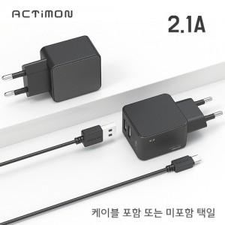

【상세/제작정보】 | <p>케이블 500원포함</p>

【인쇄/포장옵션】 | 레이저, 풀칼라 / 개별종이케이스

【공급단가】 | 수량 | 100~ | 300~ | 500~ | 1,000~ | 3,000~
*VAT별도 | 단가 | 2,060원 | 2,020원 | 1,980원 | 1,930원 | 1,890원

【상품 URL】 | https://dev.easy1.co.kr:443/src/goods_detail.php?gdno=29765

